상품제안서
충전형 T-클린스퀘어 UVC휴대용칫솔살균기 | 상품코드: S26032

 |  |  |  |  |  |  | 02-713-8555 | www.synergygift.co.kr
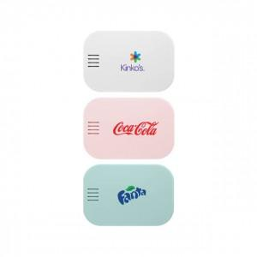 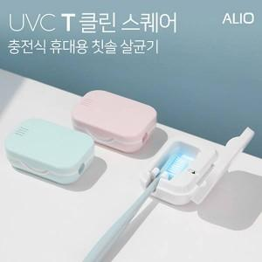

【상세/제작정보】 | 국내생산, 거치 및 휴대가 가능한 충전형 미니 칫솔살균기

【인쇄/포장옵션】 | 풀칼라 / 시판박스

【공급단가】 | 수량 | 30~ | 100~ | 300~ | 1,000~ | 3,000~
*VAT별도 | 블루 | 11,000원 | 10,400원 | 10,000원 | 9,600원 | 9,400원
 | 핑크 | 11,000원 | 10,400원 | 10,000원 | 9,600원 | 9,400원
 | 화이트 | 11,000원 | 10,400원 | 10,000원 | 9,600원 | 9,400원

【상품 URL】 | https://www.synergygift.co.kr:443/src/goods_detail.php?gdno=26032

